Table 1
 |  |  | FICHA DE VALORACIÓN CIRCULAR DDU 400 ZONA DE CONSERVACIÓN HISTÓRICA |  |  |  | CÓDIGO

1.- IDENTIFICACIÓN DE LA ZONA
REGIÓN | COMUNA |  |  |  |  | DENOMINACIÓN DE LA ZONA
Metropolitana | Cerrillos |  |  |  |  | Villa México
LÍMITES DE LA ZONA (DESCRIPCIÓN - REFERENCIAS)
Polígono que comprende el área entre Av. Américo Vespucio, Av. las Torres, calles Los Tilos, Acapulco y San Felipe.
2.- PLANO DE UBICACIÓN |  |  |  |  |  | 3.- FOTOGRAFÍA DE LA ZONA
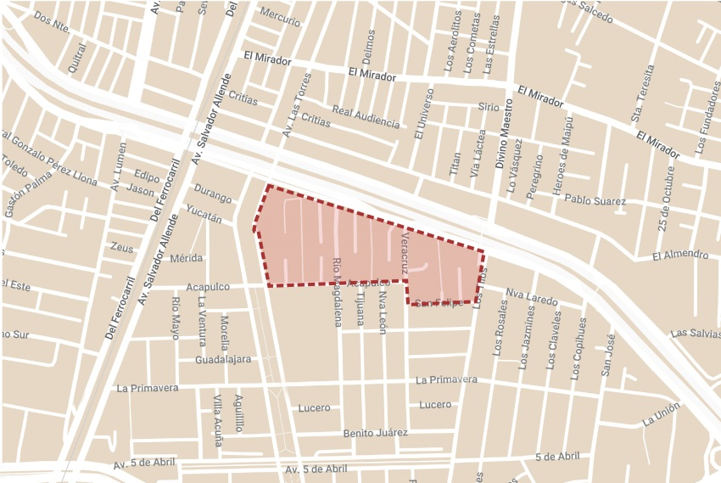 |  |  |  |  |  | 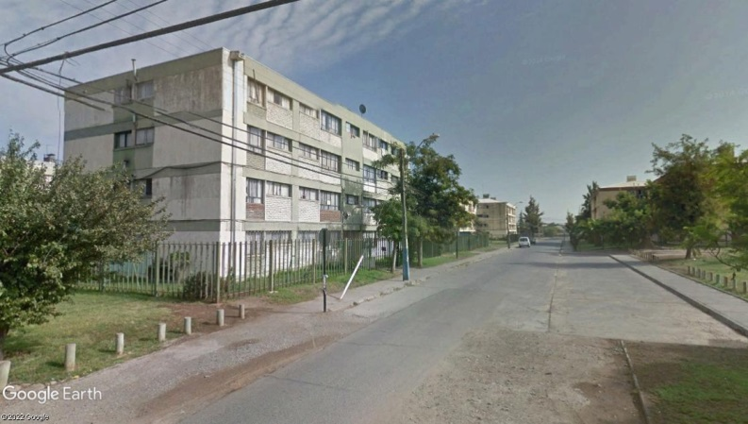
4.- VALORES Y ATRIBUTOS PATRIMONIALES DE LA ZONA
GRAN CONCENTRACIÓN DE ELEMENTOS PATRIMONIALES |  |  |  |  | NO | HOMOGENEIDAD EN EL CONJUNTO DE EDIFICACIONES |  | SI
RESEÑA (URBANA / ARQUITECTÓNICA / HISTÓRICA / ECONÓMICA / SOCIAL)
El proyecto se inicia el 17 de diciembre de 1970, el sector delimitado, corresponde a viviendas que inicialmente fueron destinadas a la Caja de Empleados Particulares. Este conjunto es característico de la arquitectura moderna habitacional de la época, con blocks de 4 niveles, con espacios comunes que eran acompañados de equipamiento social.
5.- ELEMENTOS DE VALOR PATRIMONIAL EN LA ZONA
TIPO |  |  |  | CANTIDAD |  | TIPO | CANTIDAD
MONUMENTO(S) HISTÓRICO(S) |  |  |  |  |  | SANTUARIO(S) DE LA NATURALEZA
SITIO(S) ARQUEOLÓGICO(S) |  |  |  |  |  | I. CONSERVACIÓN HISTÓRICA
ZONA(S) TÍPICA(S) |  |  |  |  |  | OTRO(S):
APTITUD DE LOS INMUEBLES PARA SER INTERVENIDOS (ARTÍCULO 2.1.18 OGUC)
Media. Se requiere de coordinación con los propietarios de los inmuebles para la mantención de las edificaciones.
6.- RESUMEN ATRIBUTOS DE VALOR |  |  |  |  |  | 7. REFERENCIAS BILIOGRÁFICAS
VALOR | ATRIBUTOS |  |  | PUNTOS |  | Foto de la plaza: Google Maps - Plano de ubicación: Elaboración propia en base a Mymaps de Google.
 | A | B | C
URBANO | 1 | 2 | 0 | 3
ARQUITECTONICO | 1 | 1 | 2 | 4
HISTORICO | 2 | 2 |  | 4
ECONOMÓMICO | 2 | 2 |  | 4
SOCIAL | 2 | 2 |  | 4
PUNTAJE TOTAL |  |  |  | 19

TABLA VALORES DE ATRIBUTOS
VALOR | ATRIBUTO |  |  | CONCEPTO |  |  |  |  | PTOS.
URBANO | A: Imagen |  |  | Constituye una tipología o forma de organización urbana de gran originalidad y jerarquía ambiental, cuiyas características físicas determinan o fortalecen la identidad patrionial del pasaje local. |  |  |  |  |  | 0
 |  |  |  | Contribuye a realizar la identidad patrimonial del paisaje local. |  |  |  |  |  | 1
 |  |  |  | No aporta valores de identidad patrimonial al paisaje urbano local. |  |  |  |  |  | 0
 | B: Conjunto |  |  | Se destaca por si sola como una unidad formal consolidada y reconocible, de gran calidad espacial y tejido urbano, que articula o ayuda a definir barrios, poblaciones, o comunidades singulares. |  |  |  |  |  | 2
 |  |  |  | Contiene algunos sectores con carácterísticas físicas que contribuyen a conformar una unidad espacial definida. |  |  |  |  |  | 0
 |  |  |  | No constituye una unidad de valor especial. |  |  |  |  |  | 0
 | C: Entorno patrimonial |  |  | Contiene un hito urbano, o bien patrimonial con protección oficial. |  |  |  |  |  | 0
 |  |  |  | Está colindante o próximo a un hito urbano o bien patrimonial con protección oficial. |  |  |  |  |  | 0
 |  |  |  | No está cercano a hito urbano o bien patrimonial con protección oficial. |  |  |  |  |  | 0
ARQUITECTÓNICO | A: Representatividad |  |  | Concentra numerosas expresiones de tecnologías constructivas destacadas. |  |  |  |  |  | 0
 |  |  |  | Presenta sólo algunas características tecnológicas singulares. |  |  |  |  |  | 1
 |  |  |  | No reune características tecnológicas de interés, |  |  |  |  |  | 0
 | B: Singularidad |  |  | Constituye un conjunto único en su tipología o expresión arquitectónica. |  |  |  |  |  | 0
 |  |  |  | El Conjunto representa una tipología arquitectónica relativamente escaza. |  |  |  |  |  | 1
 |  |  |  | El Conjunto no constituye ejemplo de una tipología arquitectónica. |  |  |  |  |  | 0
 | C: Morfología |  |  | Es un conjunto de unidad arquitectónica armónica y homogénea, de gran coherencia formal, funcional y calidad artística, en virtud de las características de diseño y materialidad preponderantes. |  |  |  |  |  | 2
 |  |  |  | Es un conjunto con algunos elementos de calidad artística. |  |  |  |  |  | 0
 |  |  |  | Es un conjunto de inmuebles con poca calidad artística. |  |  |  |  |  | 0
HISTÓRICO | A: Relevancia |  |  | Constituye exponente de un período histórico relevante en el desarrollo urbano local. |  |  |  |  |  | 2
 |  |  |  | Esta vinculada a un acontecimiento histórico gravitante en el desarrollo urbano local. |  |  |  |  |  | 0
 |  |  |  | No está vinculada a acontecimientos históricos locales. |  |  |  |  |  | 0
 | B: Reconocimeinto especializado |  |  | Conjunto que por su alto valor patrimonial, ha sido destacado en publicaciones, o puede contribuir a generar estudios o investigaciones por la calidad y cualidad de su tipología constructiva, morfología urbana y/o procesos sociales significativos. |  |  |  |  |  | 2
 |  |  |  | Conjunto que por su valor patrimonial, puede contribuir a generar estudios o investigaciones por presentar alguna característica formal significativa. |  |  |  |  |  | 0
 |  |  |  | Conjunto que no presenta interés alguno para su estudio. |  |  |  |  |  | 0
ECONÓMICO | A: Actividades económicas |  |  | Zona con alta heterogeneidad de usos del suelo, que aseguran la consolidación de actividades economicas para su preservación. |  |  |  |  |  | 2
 |  |  |  | Zona con baja heterogeneidad de usos del suelo. |  |  |  |  |  | 0
 |  |  |  | Zona con alta homogeneidad de usos del suelo. |  |  |  |  |  | 0
 | B: Aporte urbano |  |  | Zona urbana, que independientemente de su estado de conservación, presenta alto potencial para consolidarse como área estratégica en la ciudad. |  |  |  |  |  | 2
 |  |  |  | Zona urbana, que independientemente de su estado de conservación, se le reconoce un aporte urbano a la ciudad. |  |  |  |  |  | 0
 |  |  |  | Zona urbana que no realiza aporte urbano a la ciudad. |  |  |  |  |  | 0
SOCIAL | A: Reconocimiento de la comunidad |  |  | Reconocido por la comunidad como un valor patrionial local importante, con el o los cuales de identifica. |  |  |  |  |  | 2
 |  |  |  | Es mencionado ocasionalmente como valor patrimonial por la comunidad. |  |  |  |  |  | 0
 |  |  |  | No es mencionado como patrimonio por la comunidad. |  |  |  |  |  | 0
 | B: Representatividad |  |  | Presenta alta representatividad de la evolución de un grupo social con determinadas costumbres. |  |  |  |  |  | 2
 |  |  |  | Presenta representatividad de la evolución de un grupo social. |  |  |  |  |  | 0
 |  |  |  | No es representativo de la evolución de un grupo social. |  |  |  |  |  | 0

